Resumen de Ponderaciones
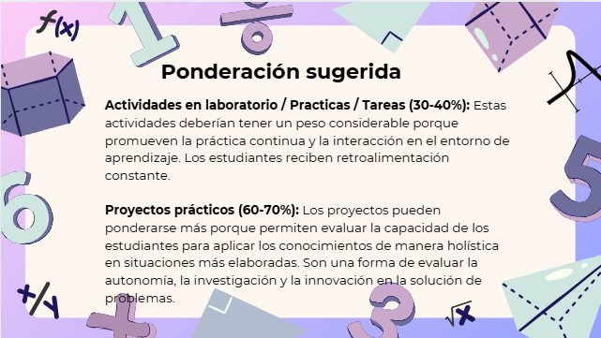
Curso | 768 - Algoritmos
Ponderacion
Actividades en Clase | Semana 1 | Semana 2 | Semana 3 | Semana 4 | Semana 5 | Semana 6 | Semana 7 | Semana 8 | Semana 9 | Semana 10 | Semana 11 | Total
 | 0 | 1 | 0 | 0 | 3 | 1 | 1 | 0 | 1 | 3 | 0 | 10
Proyectos |  |  |  |  |  |  |  |  |  |  |  | 60
Practicas |  |  |  |  |  |  |  |  |  |  |  | 20
Tareas |  |  |  |  |  |  |  |  |  |  |  | 8
Examen Final |  |  |  |  |  |  |  |  |  |  |  | 0
Total |  |  |  |  |  |  |  |  |  |  |  | 98

Tiempo de Auto Aprendizaje

Proyectos |  |  |  |  |  |  |  |  |  |  |  | 170
Practicas |  |  |  |  |  |  |  |  |  |  |  | 24
Tareas |  |  |  |  |  |  |  |  |  |  |  | 7
Total |  |  |  |  |  |  |  |  |  |  |  | 201

